关系图
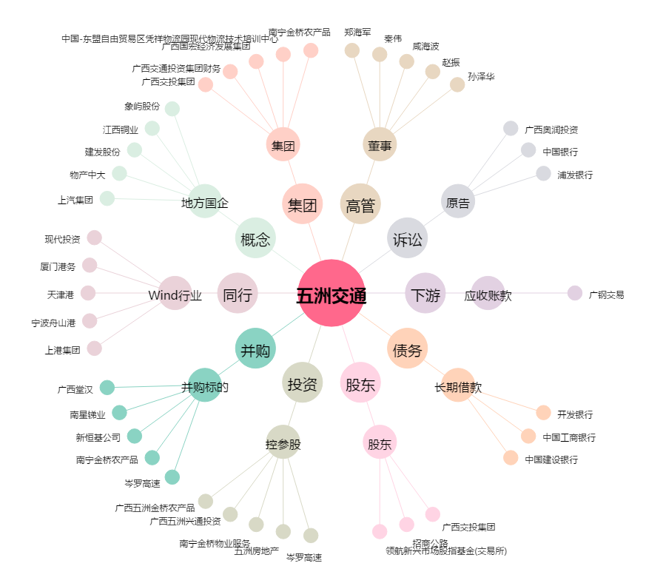
五洲交通[600368.SH] - 关系概览图

